MAPA DE STAKEHOLDERS
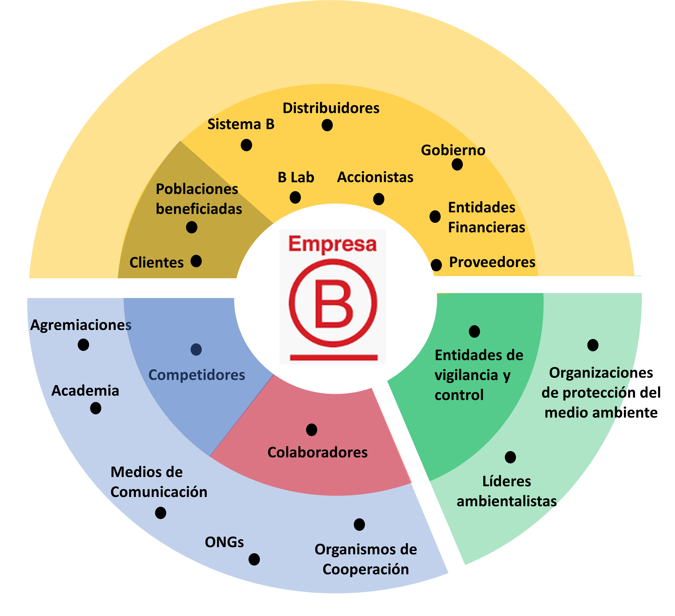

MATRIZ DE RELACIONES
ÁREAS DE IMPACTO EMPRESAS B vs. PARTES INTERESADAS
GOBERNANZA
 |  |  |  | CRITERIOS
Dimensión de Evaluación de impacto B | Descripción | Grupos de interés | Subgrupos | Toma de decisiones | Obtención de ingresos | Operación del negocio | Estrategia empresarial | Reputación | Sumatoria | Nivel de influencia | Tipo de Relación |  | Subgrupos | Sumatoria
GOBERNANZA | Esta etapa de la evaluación de impacto B involucra el conocimiento y entendimiento de los elementos estratégicos de las organizaciones a través de la definición e incorporación de la misión, visión, objetivos estratégicos, entre otros; y a la vez elementos de transparencia y buen gobierno desarrollado con accionistas, colaboradores, clientes y comunidad en general | Gobierno Corporativo | Gobierno Nacional - País | 3 | 5 | 4 | 3 | 4 | 19 | Importante | Transversal | GOBERNANZA | Gobierno Nacional - País | 19
 |  |  | Gobierno Local - Departamento / Municipio | 4 | 3 | 4 | 4 | 4 | 19 | Importante | Transversal |  | Gobierno Local - Departamento / Municipio | 19
 |  |  | Accionistas | 5 | 5 | 5 | 5 | 5 | 25 | Esencial | Bilateral |  | Accionistas | 25
 |  |  | Sistema B | 4 | 3 | 4 | 5 | 5 | 21 | Esencial | Bilateral |  | Sistema B | 21
 |  |  | B Lab | 4 | 3 | 4 | 5 | 5 | 21 | Esencial | Bilateral |  | B Lab | 21
 |  |  | Colaboradores | 4 | 5 | 5 | 5 | 5 | 24 | Esencial | Bilateral |  | Colaboradores | 24
 |  |  | Proveedores | 3 | 4 | 5 | 4 | 4 | 20 | Esencial | Bilateral |  | Proveedores | 20
 |  |  | Clientes | 4 | 4 | 4 | 5 | 4 | 21 | Esencial | Bilateral |  | Clientes | 21
 |  |  | Comunidad | 4 | 4 | 4 | 5 | 4 | 21 | Esencial | Transversal |  | Comunidad | 21
COMUNIDAD
COMUNIDAD | Esta área evalúa la empresa relaciones con proveedores y la relación de las empresas con la comunidad. También mide las prácticas de la empresa y políticas en torno a la comunidad, servicio y donaciones, incluyendo la identificación de si un producto o servicio de la empresa está diseñado para resolver un problema social, como el acceso a servicios básicos, salud, educación, entre otros | Clientes y usuarios | Locales | 4 | 5 | 4 | 4 | 5 | 22 | Esencial | Bilateral | COMUNIDAD | Locales | 22
 |  |  | Nacionales | 4 | 5 | 4 | 4 | 5 | 22 | Esencial | Bilateral |  | Nacionales | 22
 |  |  | Internacionales | 4 | 5 | 4 | 4 | 5 | 22 | Esencial | Bilateral |  | Internacionales | 22
 |  | Proveedores y contratistas | Distribuidores | 4 | 3 | 5 | 4 | 4 | 20 | Esencial | Bilateral |  | Distribuidores | 20
 |  |  | Entidades financieras | 5 | 5 | 5 | 5 | 4 | 24 | Esencial | Bilateral |  | Entidades financieras | 24
 |  |  | Proveedores de servicios | 4 | 4 | 5 | 4 | 4 | 21 | Esencial | Bilateral |  | Proveedores de servicios | 21
 |  |  | Proveedores de materia prima | 4 | 4 | 5 | 4 | 4 | 21 | Esencial | Bilateral |  | Proveedores de materia prima | 21
 |  | Sociedad | Competidores | 4 | 4 | 5 | 5 | 5 | 23 | Esencial | Transversal |  | Competidores | 23
 |  |  | ONGs | 3 | 3 | 3 | 3 | 3 | 15 | Importante | Transversal |  | ONGs | 15
 |  |  | Academia - Universidades / Colegios / | 3 | 3 | 4 | 4 | 4 | 18 | Importante | Transversal |  | Academia - Universidades / Colegios / | 18
 |  |  | Medios de comunicación | 3 | 3 | 3 | 3 | 4 | 16 | Importante | Transversal |  | Medios de comunicación | 16
 |  |  | Agremiaciones | 3 | 3 | 3 | 3 | 4 | 16 | Importante | Bilateral |  | Agremiaciones | 16
 |  |  | Organismos de cooperación | 3 | 3 | 3 | 2 | 3 | 14 | Básico | Transversal |  | Organismos de cooperación | 14
 |  |  | Colaboradores | 4 | 5 | 5 | 5 | 5 | 24 | Esencial | Bilateral |  | Colaboradores | 24
CLIENTES
CLIENTES | El área de impacto Clientes evalúa las empresas cuyos productos o servicios están diseñados para abordar un problema social determinado por o a través de sus clientes, tales como la salud o productos educativos. La sección se centra en el impacto de los productos y servicios y el grado en que beneficia a las comunidades marginadas | Clientes y usuarios | Locales | 5 | 5 | 5 | 4 | 5 | 24 | Esencial | Bilateral | CLIENTES | Locales | 24
 |  |  | Nacionales | 5 | 5 | 5 | 4 | 5 | 24 | Esencial | Bilateral |  | Nacionales | 24
 |  |  | Internacionales | 5 | 5 | 5 | 4 | 5 | 24 | Esencial | Bilateral |  | Internacionales | 24
 |  | Poblaciones beneficiadas | Poblaciones desatendidas y vulnerables (grupos étnicos, población en situación de discapacidad, victimas de conflicto armado, | 4 | 5 | 5 | 4 | 5 | 23 | Esencial | Transversal |  | Poblaciones desatendidas y vulnerables (grupos étnicos, población en situación de discapacidad, victimas de conflicto armado, | 23
TRABAJADORES
TRABAJADORES | Evalúa la contribución de la compañía al bienestar financiero, físico, profesional y social de sus empleados. | Colaboradores | Procesos Estratégicos | 5 | 5 | 5 | 5 | 5 | 25 | Esencial | Bilateral | TRABAJADORES | Procesos Estratégicos | 25
 |  |  | Procesos Operativos | 4 | 5 | 5 | 4 | 5 | 23 | Esencial | Bilateral |  | Procesos Operativos | 23
 |  |  | Procesos de Apoyo | 4 | 4 | 5 | 4 | 5 | 22 | Esencial | Bilateral |  | Procesos de Apoyo | 22
MEDIO AMBIENTE
MEDIO AMBIENTE | Valora la administración ambiental general de la empresa, incluida la forma en que la empresa identifica y gestiona los impactos ambientales generales, su gestión de los problemas del aire y el clima, la sostenibilidad y los impactos generados en el medio ambiente | Medio Ambiente | Autoridades y entidades de vigilancia y control | 4 | 4 | 3 | 4 | 4 | 19 | Importante | Transversal | MEDIO AMBIENTE | Entidades de vigilancia y control | 19
 |  |  | Lideres ambientalistas y sociales | 4 | 2 | 3 | 3 | 4 | 16 | Importante | Transversal |  | Lideres ambientalistas | 16
 |  |  | Organizaciones ambientales | 4 | 2 | 3 | 4 | 4 | 17 | Importante | Transversal |  | Organizaciones de protección medio ambiente | 17

